解决方案
附件2：中山市“人工智能+”创新清单——解决方案（第三批）
序号 | 所属镇街 | 方案名称 | 开发企业（单位） | 企业介绍 | 方案简介及特点 | 方案技术先进性、优势 | 应用领域 | 方案应用具体场景 | 图片展示
1 | 古镇镇 | 灯鸿系统 | 中山市古镇灯饰文化传播有限公司 | 中山市古镇灯饰文化传播有限公司是中国灯饰照明产业集群全国性公共服务机构。 公司服务于灯饰照明行业产业链全链路，总部在中山，并在全国各地设立办事处。自2013年成立至今，累计发布超过2000份研究报告，举办行业论坛沙龙不少于200场，在灯饰照明领域的研究覆盖能力处于行业领先水平。公司在产业数字化领域建立了一定的基础，为企业提供数字化运营及解决方案，累计服务800家电源厂，帮助超3000家灯饰照明企业的产品，实现了智能化和数据在线化。如今公司一直致力于通过云计算、AI等技术，构建领先的灯饰照明产业集群数字化平台，助力企业通过平台的开放资源、数字赋能等服务，实现降本增效。 | 灯鸿是基于OpenHarmony面向照明灯饰产业链的柔性组合、精准实时、安全可靠的操作系统平台。通过对开源鸿蒙通信协议的深度改造，并融合自主研发的灯控系统，实现了嵌入式设备的系统抽象与标准化管理。 | 1.打破孤岛：实现灯具与家电、安防等设备的无缝联动 2.统一体验：一个系统控制全域灯光，告别APP泛滥 3.持续增值：通过软件升级实现功能迭代，为硬件赋予持续生命力 | 智能制造 | 1.智慧楼宇：实现办公楼、商场按需照明，节能率最高可达40% 2.市政路灯：实现单灯控制、故障自动上报、能耗精细化管理 3.智慧车库：实现车位引导+照明节能(节能率最高70%) 4.商业照明：根据人流量自动调节亮度，节能30%以上 5.全屋智能：与空调、窗帘、安防设备联动联动，实现“回家模式”“影院模式”场景落地，从“单点智能”到“全场景智慧” | 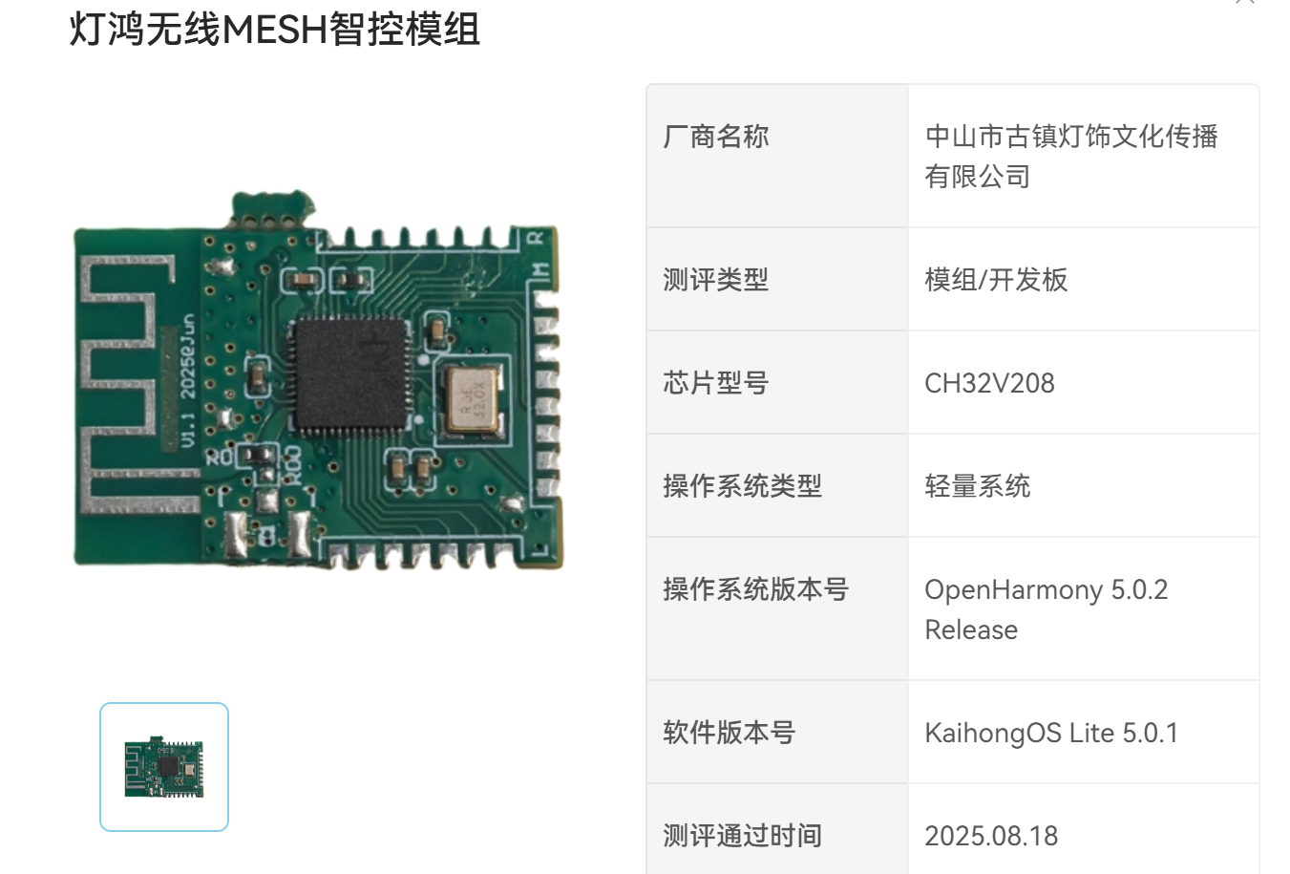
2 | 古镇镇 | 星曜·智汇照明灯饰AI大模型应用平台 | 中国电信 | 中国电信集团有限公司成立于1995年，是中国特大型国有通信企业。公司主要经营移动通信、固定电话、宽带互联网接入、卫星通信等基础电信业务，以及云计算、大数据、人工智能等产业数字化业务。公司秉承"开放、合作、创新"的互联网精神，致力于成为智能管道的主导者、综合平台的提供者、内容和应用的参与者，为国民经济发展和社会信息化建设做出贡献。 | 星曜智汇平台是全国首个照明灯饰AI大模型应用平台，由古镇镇政府、中国电信及行业企业联合打造，以灯饰行业数据为驱动、垂直大模型能力为核心的全链路智能赋能平台，旨在为灯饰企业在产品设计、研发创新、营销推广、供应链协同及客户服务等全价值链环节中，提供前沿的智能化解决方案，助力企业显著降本增效，全面提升核心竞争力 | 核心亮点和优势如下： 一、行业首创，直击痛点 作为国内首个照明灯饰垂直领域AI平台，它整合古镇照明灯饰产业数据与行业知识，以行业大数据为驱动构建专属大模型，避免通用AI“水土不服”，成为产业智能化标杆。 二、技术扎实，保障高效 依托中国电信“云网融合”底座，融合产业实时数据与知识，形成“云网+数据+AI”架构，确保数据处理稳定高效，为企业提供可靠支撑。 三、全链赋能，提升效能 覆盖产业全环节：研发端AI辅助设计降本增效；营销端提供AI海报、数字人等工具精准获客；服务端AI客服24小时在线省人力；供需端智能匹配破解信息壁垒。 四、政企联动，生态共赢 政府提供政策引导，电信负责技术运营，企业参与需求验证，整合政策、技术、市场资源，助力企业对接全球采购商、拓展跨境服务。 五、实战落地，赋能中小企业 功能获企业认可，智能推广、AI客服等显著提升交易效率。其“即学即用”特性，让中小企业低成本享受智能化红利，未来将持续迭代赋能产业。 | 智能制造 | 1、照明灯饰行业相关政策快速检索； 2、快速为灯饰企业提供产品2D、3D参考图； 3、助力照明灯饰企业营销推广，AI生成海报、AI数字人等； 4、为照明灯饰企业提供智能客服解决方案； 5、提供灯具智能化算法升级方案； 6、打通照明灯饰行业供需双方交易链路 | 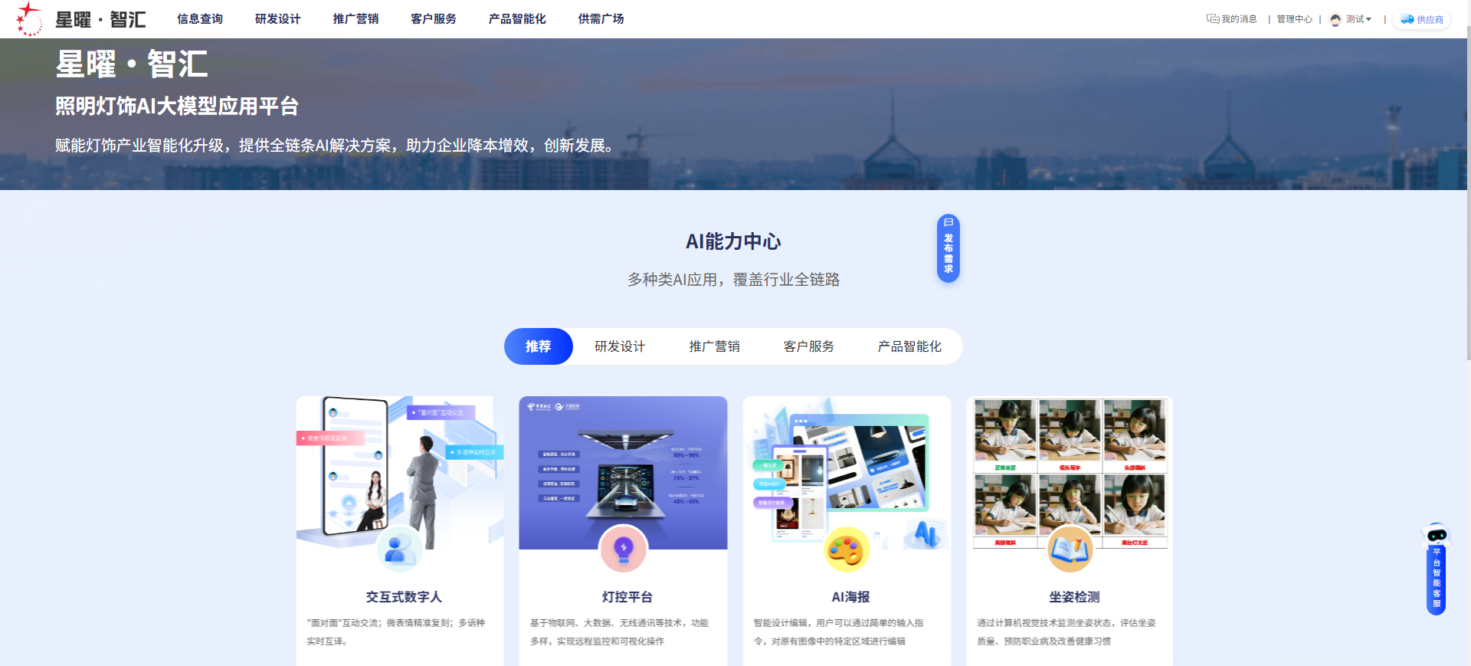
3 | 小榄镇 | 激光切管机AI激光精度补偿系统 | 广东辰威机器人有限公司 | 广东辰威机器人有限公司成立于 2011年，专注于工业智能装备的整体解决方案，已通过ISO9001质量管理体系认证，是国家高新技术企业、科技型中小企业、专精特新企业、创新型中小企业等，现拥有发明专利、实用新型专利、高新技术产品认证、软件著作权等近五十项证书。依托多年来在自动化领域的深入研究和丰富的系统集成经验，产品已广泛服务于:汽车、摩托车、童车、金属家具、家用电器、医疗器械、健身器材、新能源、5G 等行业。未来辰威将继续聚焦工业生产自动化的痛点，为工业 4.0智慧工厂奉献全部力量，努力为用户提供有竞争力的解决方案，持续为社会创造价值。 | 该方案是一套集高精度3D扫描、AI智能分析与实时动态补偿于一体的激光切管解决方案。它通过给切管机安装“眼睛”（线激光扫描）和“大脑”（AI算法），使其能够自动识别并修正因原材料变形、装夹偏差等带来的误差，从而在复杂的异型管材上实现精准、一致的切割。 特点： 1.高精度3D线激光扫描：瞬间获取管材表面成千上万三维数据点，完整还原包括椭圆度、弯曲度在内的真实三维形貌。 2.AI识别与实时补偿：内置经海量样本训练的AI模型，能快速识别管材类型，并实时计算与理想模型的偏差，立即生成高精度补偿方案。 3.动态跟踪与微补偿：通过高速总线将补偿数据实时同步至数控系统，在切割过程中进行持续跟踪与动态微调。 | 先进性：搭载高精度3D扫描、AI智能分析与实时动态补偿于一体的激光切管解决方案 优势：使其能够自动识别并修正因原材料变形、装夹偏差等带来的误差，从而在复杂的异型管材上实现精准、一致的切割。 | 智能制造 | 1.汽车与交通管材加工设备 2.金属家具与建材 3.健身器材与医疗器械 4.新能源与通讯 5.高端定制与特种加工 | 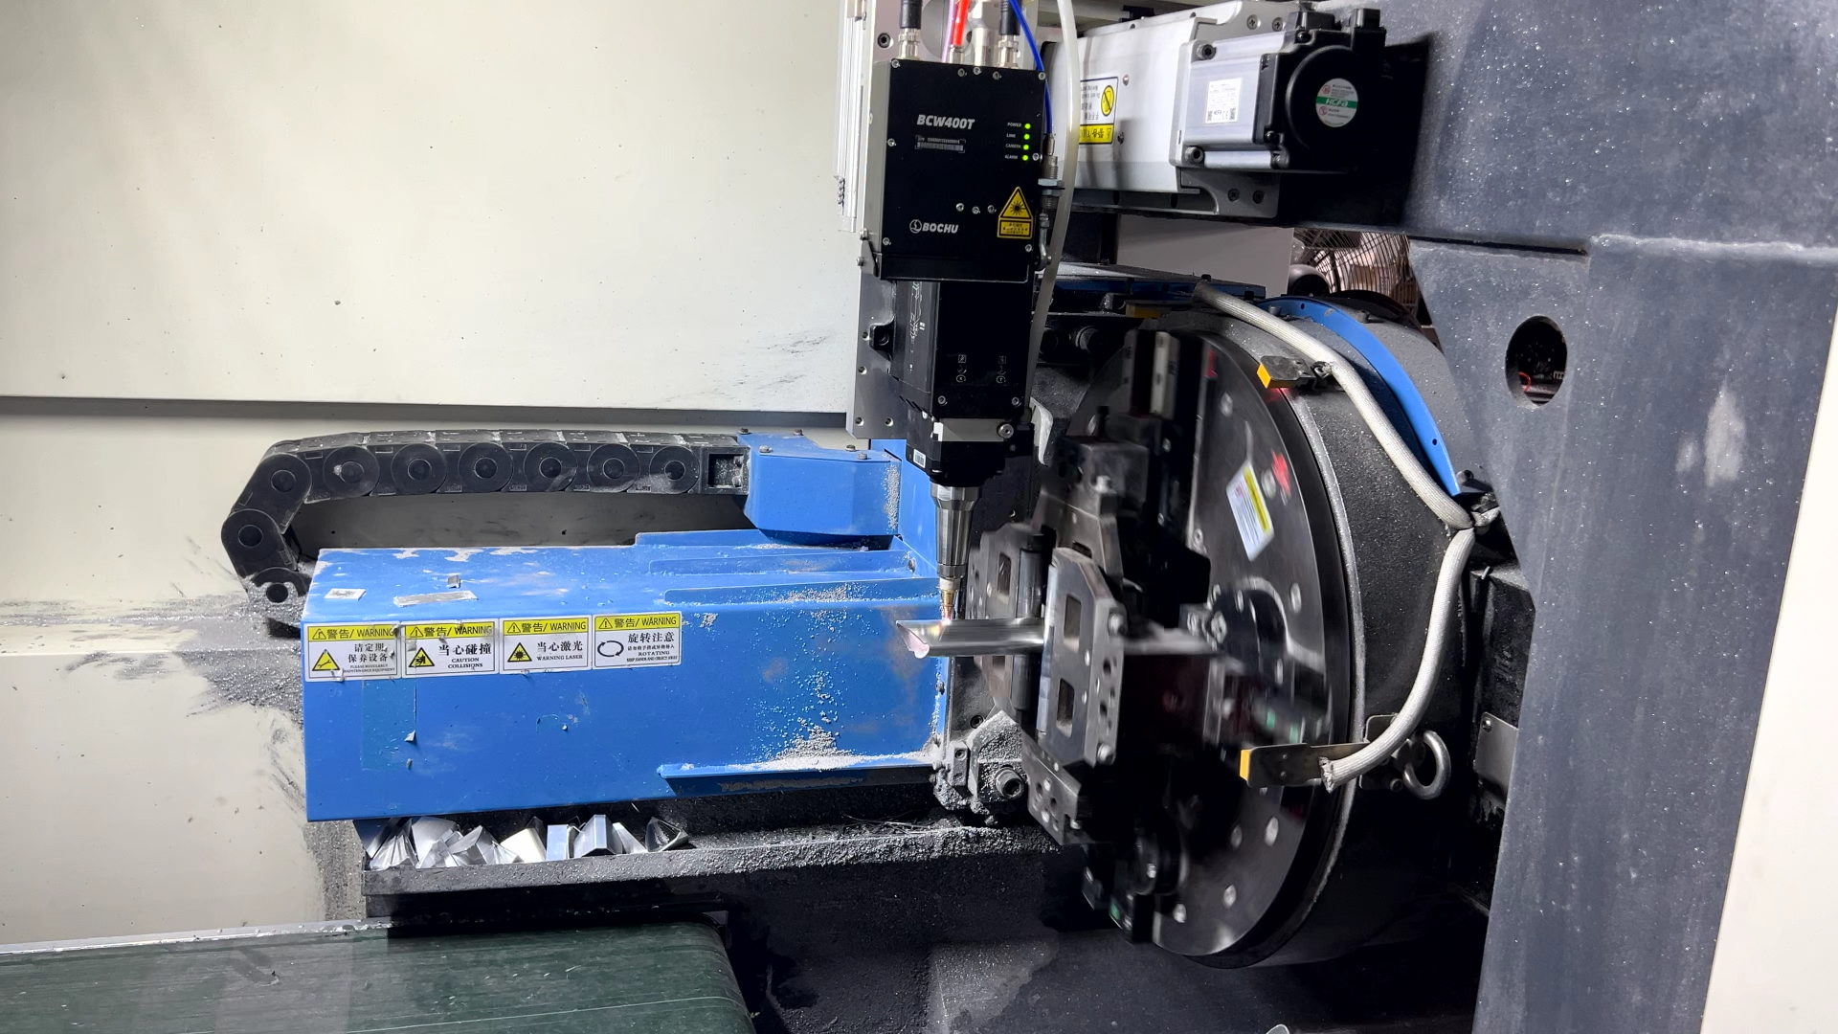
4 | 翠亨新区 | MDC软硬件数智化解决方案 | 西湾智慧（广东）信息科技有限公司 | 西湾智慧（广东）信息科技有限公司是专注于数字化转型服务的高新技术企业。公司依托物联网、大数据、人工智能等新一代信息技术，为政府和企业在智慧城市、工业互联网等领域提供全方位数字化解决方案。作为广东省专精特新企业和科技型中小企业，西湾智慧拥有33项知识产权，业务覆盖时空数据规划与集成、定制软件开发、政企运营等多个领域。 | 该方案通过轻量级MDC终端快速连接车间“哑设备”，实现数据统一采集与互联。方案以西湾智慧人工智能赋能平台和智能体平台为核心，依托算力中心对实时生产数据进行分析，并结合“问小数”等AI工具，提供设备效能分析、故障预测、排产优化等开箱即用功能，数据服务平台保障全过程安全可控。 | 1.该方案显著降低AI应用门槛，已助力多家企业实现设备利用率提升15%以上、非计划停机减少30%，有效推动中小制造企业向数字化、智能化转型。 2.在提质方面，通过实时工艺参数监控与质量数据追溯，产品一次合格率平均提升约12%，不良品率显著降低。 3.在降本方面，通过精准的能耗管理与预测性维护，企业设备非计划停机时间减少30%，维护成本降低25%，综合能耗下降约15%。 4.在增效方面，通过设备效能分析与智能排产，平均设备利用率（OEE）提升15%以上，产能利用率提高约20%。 | 智能制造 | 主要面向中小企业车间多品牌、多协议设备协同应用场景 | 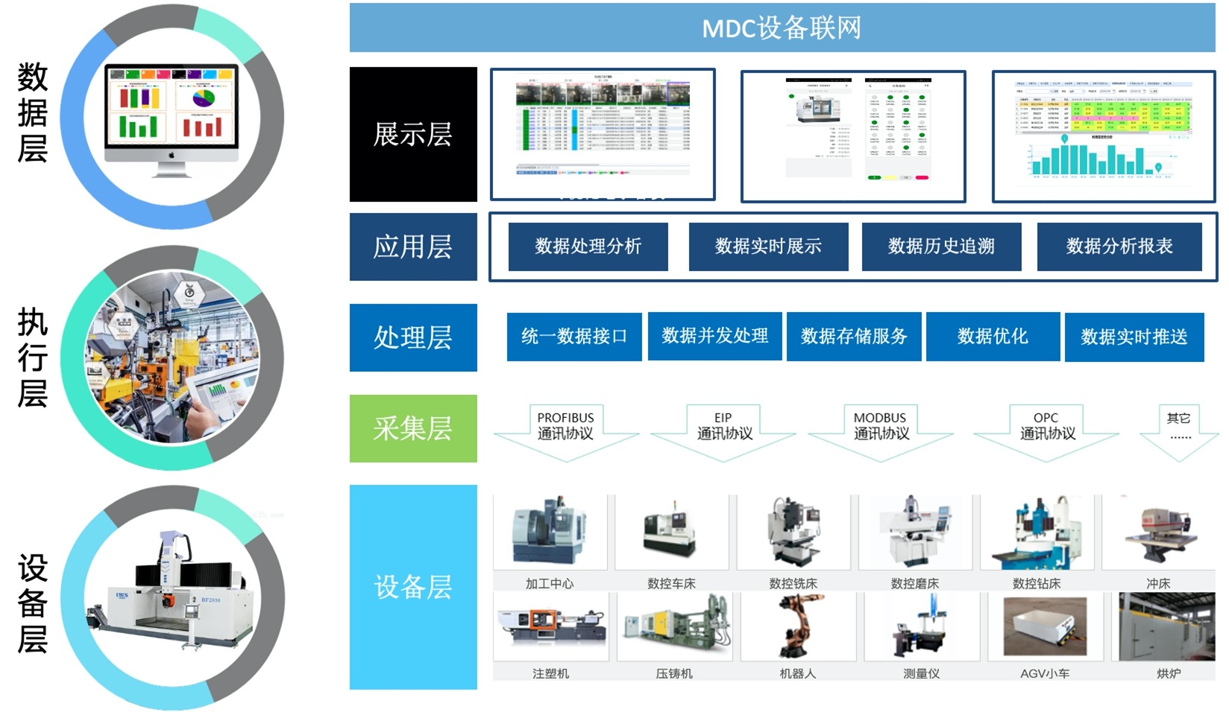
5 | 翠亨新区 | 智能风扇仿真优化解决方案 | 中山蜂巢工软科技有限公司 | 中山蜂巢工软科技有限公司是国内领先的工业软件解决方案提供商，拥有从底层内核到上层集成工具链的完整自主能力。公司构建了覆盖“内核-工具链-平台”全链条的设计仿真一体化解决方案，技术实力处于行业前沿。 公司隶属于蜂巢互联，总部设于深圳，团队规模超过800人，其中研发人员占比达70%，为核心技术的持续创新与产品迭代提供了坚实保障。 | 本方案是一套集成了参数化建模、自动仿真流程与智能优化算法的一体化平台。它彻底改变了传统风扇研发中依赖工程师经验、反复“设计-打样-测试”的旧模式。 一键式流程： 将风扇三维模型导入平台后，系统可自动完成前处理、网格划分、求解计算和结果分析的全过程，极大降低了仿真软件的操作门槛。 智能参数优化： 预设关键设计参数（如叶片倾角、弧度、数量等），系统能自动进行数百甚至上千次虚拟实验，寻找满足目标风量、噪音和效率要求的最优设计组合。 数据驱动决策： 最终直接为研发工程师提供经过仿真验证的、量化的最优设计方案，使设计决策从“经验驱动”升级为“数据驱动”。 | 技术先进性： 1.流程自动化与集成化： 将多个独立的CAE软件环节无缝集成，形成自动化工作流，代表了CAE与工业自动化的深度融合。 2.AI驱动的优化： 核心采用参数优化与响应面分析等先进算法，能够高效地在庞大的设计空间中寻优，具备类人工智能的“自学习、自优化”能力。 3.数字化转型典范： 该方案是企业实现研发数字化和智能化转型的具体实践，将仿真从“辅助验证工具”提升为“主导设计工具”。 核心优势： 1.极致提升效率： 将长达数周甚至数月的研发周期缩短至几天，实现“当天设计，当天出优化结果”。 2.显著降低成本： 大幅减少物理样机的制作与测试次数，节省大量材料、加工和人力成本。 3.提升产品性能： 通过全局优化，能发现超越传统经验的设计方案，综合提升风扇的风量、能效和噪音等关键指标。 4.赋能工程师： 将工程师从重复性劳动中解放出来，专注于更具创造性的系统设计和创新工作。 | 智能制造 | 本方案广泛应用于各类风流动设备的研发与设计： 家用电器领域： 空调室内外机风扇、无叶风扇、空气净化器风扇、电脑CPU/GPU散热风扇的静音与风量优化。 工业设备领域： 工业排气扇、冷却风机、数据中心服务器散热风扇、风道系统的效率提升与能耗降低。 航空航天与汽车领域： 汽车发动机冷却风扇、空调鼓风机、无人机旋翼的空气动力学性能优化。 定制化开发场景： 针对特定空间、特定噪音要求或特殊风量需求的非标风扇，能快速找到最优设计方案，响应市场需求。 | 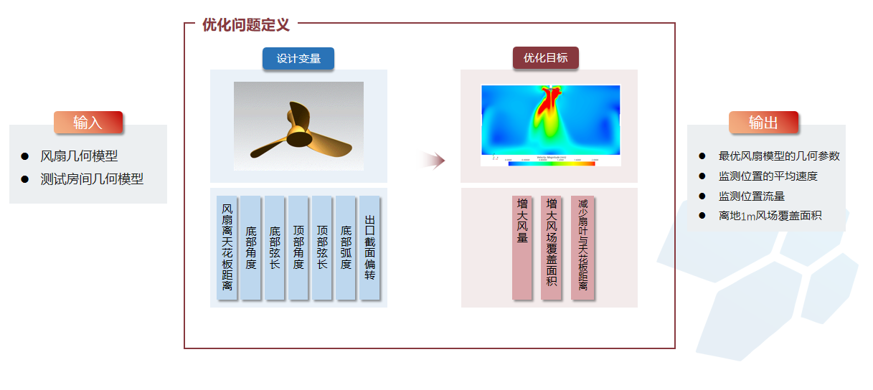
6 | 火炬开发区 | 食品加工行业大模型解决方案 | 水杉智算AI大模型团队 | 水杉智算AI大模型团队，是一支专注于垂直行业大模型与城市级智能应用落地的复合型科技创业团队，围绕智慧城市、产业智能化、城市安全运行与政府数字治理等方向，持续推动人工智能技术在真实业务场景中的规模化应用。团队核心成员来自英国帝国理工学院、香港科技大学、香港浸会大学、香港中文大学等国内外知名高校，现有成员18人，硕士及以上学历占比超过65%，研发人员占比超过70%，具备扎实的算法研发能力与丰富的行业工程化经验。 团队已构建基于33B参数规模的行业级大语言模型底座，形成“数据融合 + 智能推理 + AI智能体”的一体化技术体系，能够支撑多源异构数据的统一治理、复杂逻辑推理、风险预测分析与辅助决策输出，面向政府治理、城市运行、产业服务等方向，提供可复制、可推广的人工智能基础能力平台。在合规与知识产权方面，团队已完成生态环境领域大模型全国首批备案，累计拥有11项发明专利、11项软件著作权，并参与多项AI行业白皮书与技术规范编制，具备完整的“技术研发—工程落地—合规运营”体系。 | 简介：面向食品加工（重点调味品）行业 “风味、成本、创新、合规、效率” 五大痛点，提供 To B+To Gov 全链智能解决方案，以数据驱动替代经验驱动，覆盖发酵、原料、研发、质检、运营全环节，实现降本提质增效。 特点：全链条覆盖，模块化设计；量化价值明确，投资回报周期短（18 个月）；多模态技术赋能，兼顾企业运营与政府合规需求。 | 1、多模态技术突破：融合视觉、光谱、时序、振动等多维度数据，实现全场景智能分析； 2、核心技术创新：风味数字孪生、生成式配方、动态价格预测、融合型预测性维护模型； 3、海量知识支撑：依托千亿级知识库，赋能新品研发与标准化生产； 4、高精准度管控：异物检出率达 99.9%，批次风味误差降至 < 2%，量化效果显著； 5.全链协同能力：打通 “原料 - 生产 - 研发 - 质检 - 运营” 数据链路，实现端到端智能决策。 | 智能制造 | 食品加工企业管理和生产场景 | 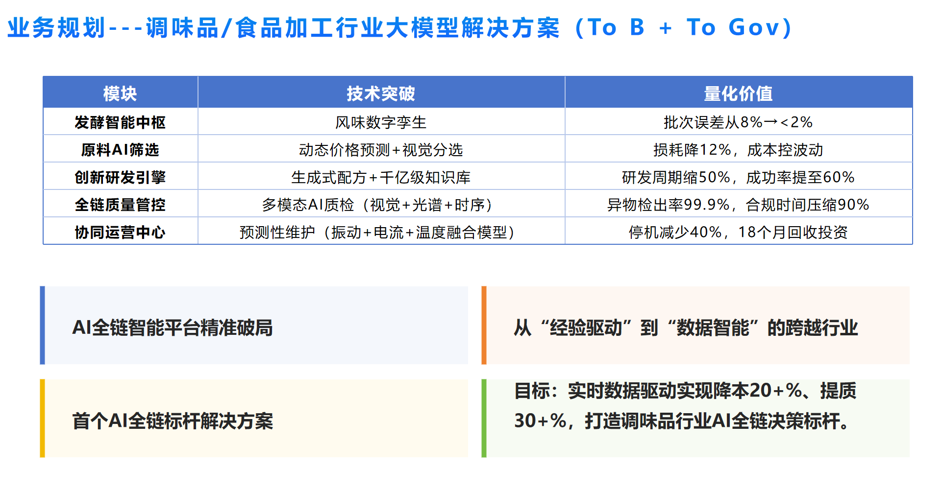
7 |  | 产业招商大模型解决方案 |  |  | 简介：基于 “中移 OnePark” 成熟底座与 DeepSeek 推理大模型，构建 “数据 + 推理” 双引擎的产业招商大脑，采用四层数智化架构（算力底座 - 数据资源层 - 核心引擎层 - 场景应用层），整合全域数据与招商专家知识，实现从 “被动查企业” 到 “主动预测式招商” 的升级。 特点：数据覆盖全面（含 8000 万 + 工商数据、专利库及本省市磷化工 / 白酒特色产业数据）；具备复杂逻辑推理能力，懂政策、会算账、能研判；自动化完成分析、体检与报告生成，效率极高。 | 1、突破传统 “关键词匹配” 局限，采用 DeepSeek“思维链（CoT）” 推理，具备决策辅助能力； 2、本地化部署 DeepSeek-R1 蒸馏版，结合招商知识库 SFT 微调，适配区域产业招商需求； 3、整合园区内外部全域数据，数据维度丰富，匹配精准度高； 4、AI 智能体自动化运作，报告生成时间 < 10 秒，远超人工效率； 5.产业转移预测准确率达 85%，风险识别维度超 120 个。 | 智慧政务 | 1、产业链补链雷达：扫描当地省市主导产业产业链图谱，识别 “断点”、“堵点“，实现上下游供需精准匹配； 2、产业转移预测哨兵：监控沿海企业招聘骤减、专利异地申请等信号，提前 3-6 个月预测企业迁徙意向； 3、智能风控体检仪：穿透企业股权结构，识别隐性债务、关联诉讼，生成全息体检报告，规避招商风险； 4、政策智配与招商报告生成：自动匹配当地政府产业政策，生成智能招商报告。 | 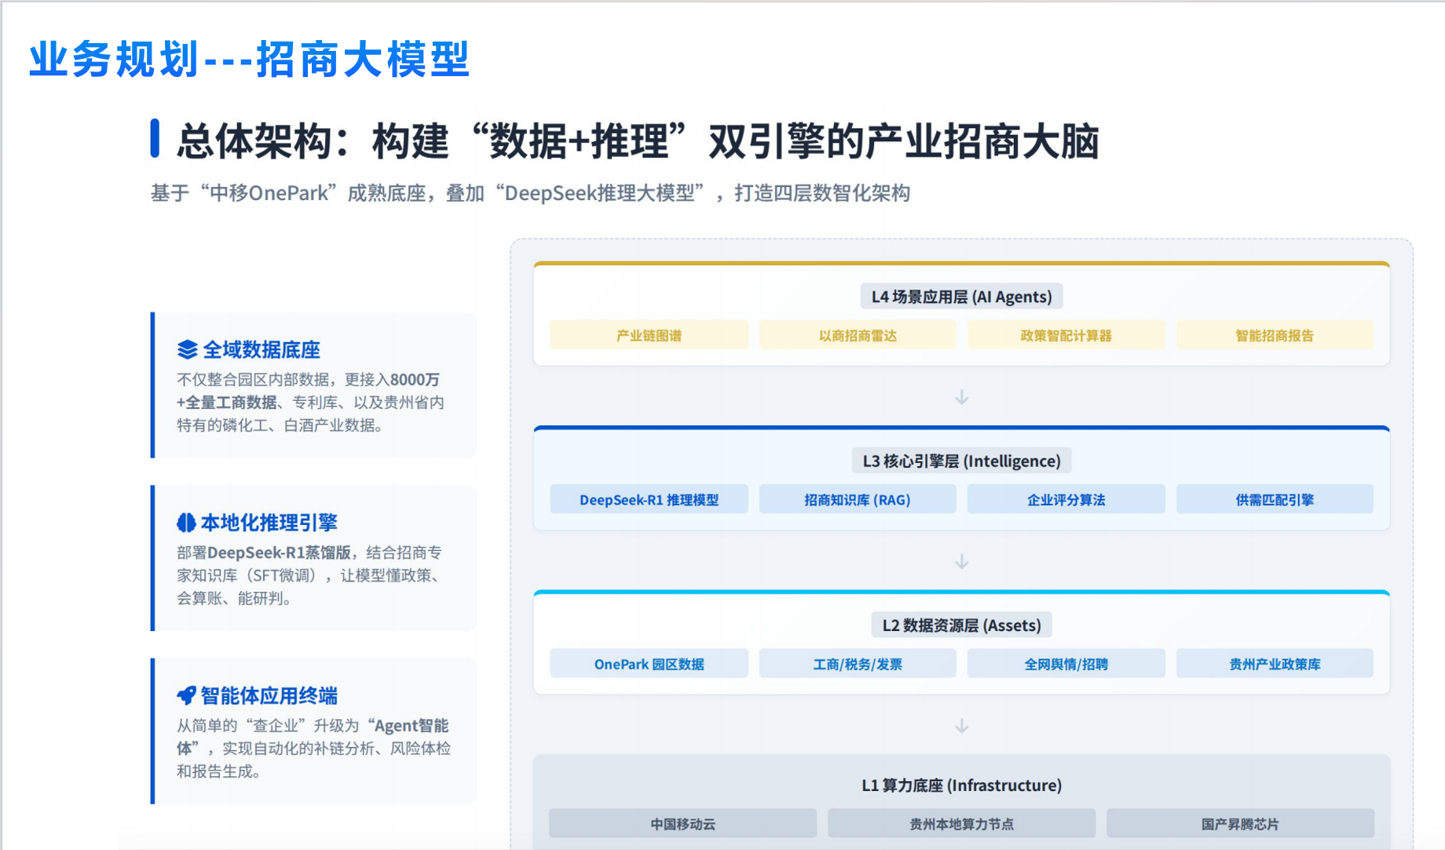
8 | 东区街道 | “人工智能+三合一场所监管”方案 | 政慧（中山）咨询管理顾问有限公司 | 政慧（中山）咨询管理顾问有限公司是一家专注于智慧政务服务领域的公司，主要为政府部门、企事业单位提供基于公共管理、企业管理、资产评估、绩效评估、政策评估、市场调研、满意度评价等经济、社会、管理等咨询服务，以及与之相关的信息化、数据化、智能化管理咨询和信息化服务。公司信息化团队由复旦大学计算机硕士牵头。基于管理和服务的要求，自主研发拥有独立知识产权的低代码平台及AI应用平台，并完成了国产化改造。 | 本方案旨在构建一个针对“三合一场所”（住宿与生产、仓储、经营混合）的 “态势感知+智能识别-实时预警-智能交办”一体化闭环监管体系。方案深度融合人工智能、物联网与边缘计算技术，通过“一户一码”建档管理、人体/烟感物联感知、AI视频智能识别等手段，实现对场所内夜间违规住人与烟雾明火两大核心安全隐患的7x24小时自动监测、即时预警与智能处置，旨在破解传统消防监管“发现难、取证难、处置慢”的难题，提升应急管理智能化水平，从源头上防范“小火亡人”事故。 特点：针对核心安全风险（住人与火灾）、融合了物联网感知与AI视频识别的专业化、精准化安全监管解决方案。其核心价值在于将被动响应、人力巡查的传统模式，转变为主动预警、智能干预的科技防控新模式。 | 1.“物联+AI”双轨监测，覆盖内外场景：采用 “屋内物联网感知 + 屋外视频AI识别” 双重技术路径。屋内通过红外/微波人体感应器和烟感探测器进行精准态势感知；屋外通过太阳能移动监控进行视频AI分析，形成全天候、无死角的风险监测网络。 2.“一户一码一建档”，实现精准管理：为每个三合一场所建立电子档案，录入坐标、规模、经营项目等信息并生成专属二维码，实现基础信息电子化、风险分级可视化，为精准监管和应急响应奠定数据基础。 3.分级智能处置，压实主体责任：建立科学的处置流程：异常情况（如夜间感知到人员）先触发现场语音提醒，督促场所业主自行整改；若超时未处置，则通过平台自动交办（短信、电话、对讲机）至应急管理员现场核查。此流程既给予整改机会，又确保了监管闭环。 4.移动灵活部署，兼顾效率与经济性：核心监测设备（太阳能监控、物联基站）采用移动式、可迁移的部署方案。可在整治完一个高风险点后，快速转移至下一个点位，大幅降低一次性固定投资成本，提升设备利用率和监管覆盖面。 5.软硬一体国产化，安全可控：采用 “国产AI算力盒子/服务器 + 自研AI算法 + 智能监管平台” 的一体化架构。在提供高性能、高性价比算力支撑的同时，确保技术链条的自主可控与数据安全。 6.平台高度集成，业务流程闭环：智能监管平台高度集成档案管理、设备接入、算法调度、告警中心、任务交办等全功能模块，实现了从 “风险感知、智能识别、实时预警”到“智能交办、核查反馈” 的完整业务闭环，极大提升管理效率。 | 智慧城市 | 1.夜间违规住人智能监测场景； 2.初期火灾（烟雾明火）实时预警场景。 | 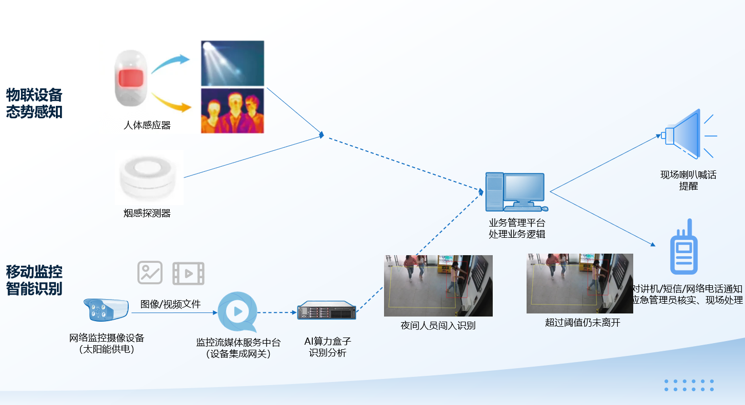
9 | 火炬开发区 | “机器人MART”机器人零售服务店 | 广东金马游乐股份有限公司 | 广东金马游乐股份有限公司（股票名称：金马游乐；股票代码：300756） 是一家专业从事大型游乐设施、虚拟沉浸式游乐项目研发、制造、销售、安装及文旅项目投资运营于一体的综合型文旅企业，公司先后获得国家高新技术企业、国家文化产业示范基地、国家文化出口重点企业、省级制造业单项冠军企业等荣誉认定，是中国游乐装备制造行业首家A股上市公司、行业公认的龙头企业、行业国家标准的主要参与制定单位。 | “机器人MART”是全球首个由绳驱AI机器人自主运营的零售服务店，由金马游乐与星尘智能联手开发打造，“机器人主理人”能像人一样敏捷和丝滑地与顾客互动，独立完成从语音接待、下单支付、精准铲放爆米花、抓取饮料、商品递送等一系列复杂操作。 该产品最小占地约7平方米，已具备快速部署能力，能根据经营方需求，扩大到小食、饮品、文创纪念品、IP潮玩等上百个商品，并与场景主题结合，给顾客提供沉浸式互动的创新体验，提升客流与消费转化，全面展现科技赋能文旅的价值所在。 | 1.“身体”基于自研绳驱传动设计，在灵巧操作和安全交互上有先天优势； 2.“大脑”基于DuoCore-WB端到端具身大模型，能够在真实复杂的商业环境中感知场景、理解任务并自主完成操作。 | 其他 | 产品可灵活入驻旅游景点、主题乐园、文化街区、商业综合体及院线，并能根据经营方需求，扩大到小食、饮品、文创纪念品、IP潮玩等上百个商品。 | 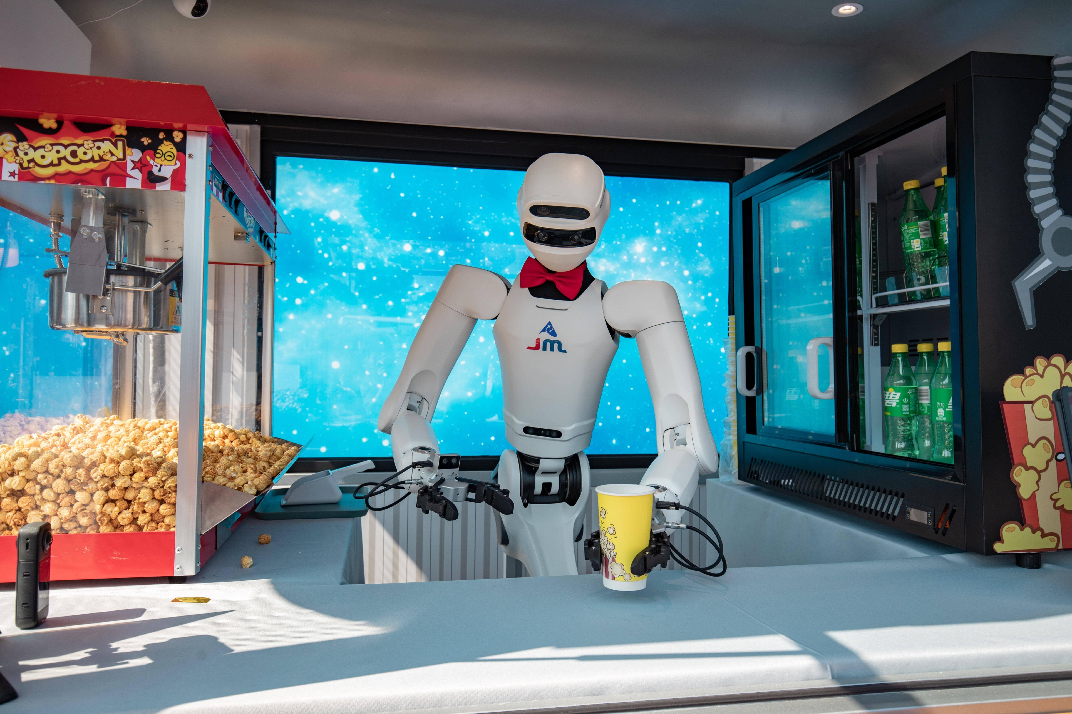
10 | 东区街道 | 跨境电商数字员工解决方案 | 潮隐（广东）人工智能科技有限公司 | 公司以“用户需求”为导向，通过“多智能体协同”技术打造全球首个B2B跨境电商数字业务员，提升产业链效率。聚焦AI Agent提升销售语言理解与交互效率，致力于成为世界一流数字劳动力平台。 | 本方案为B2B跨境电商行业提供全托管的AI数字员工，实现询盘自动回复、多线程处理商务沟通，显著提升卖家回复率与转化率。 特点包括： 1.方案实现了全流程自动化、多智能体协同，具备个性化记忆及任务推理能力。 2.方案市场定位明确，智能化程度高、专业能力强； 3.按照使用效果导向付费。 | 1. 采用多智能体协同架构，具备个性化记忆、任务推理能力； 2. 与中科大先研院共建“数字贸易人工智能联合实验室”，技术团队在个性化大模型、可信大模型、多模态数据挖掘等方面有深入研究； 3. 已在实际客户中实现回复率从8%提升至40%，转化率提升5.6倍，人均营收提升2.5倍； 4. 具备线下销售网络，覆盖西南、华中、华东、华南等区域。 | 其他 | 1. B2B跨境电商卖家客户接待与询盘回复； 2. 通过邮件等多渠道数字员工跟进； 3. 外贸业务增长环节的自动化处理与客户标签管理。 | 